Sheet1
NUMERO IMAGEN | PROF TOMADA CORE | PROF. CORE EN FT IMAGEN | NUMERO IMAGEN | PROF TOMADA CORE | PROF. CORE EN FT IMAGEN | NUMERO IMAGEN | PROF TOMADA CORE | PROF. CORE EN FT IMAGEN
1 | 710.00 | 3 FT | 9 | 833.40 | 2.6 FT | 17 | 954.40 | 2.8 FT
 | 712.95 |  |  | 835.95 | 3 FT |  | 957.00 | 3 FT
IMAGEN UV
PROFUNDIDAD TOMADA DE CORE
 | 715.95 |  |  | 838.90 |  |  | 960.00
 | 718.95 |  |  | 841.90 |  |  | 963.00
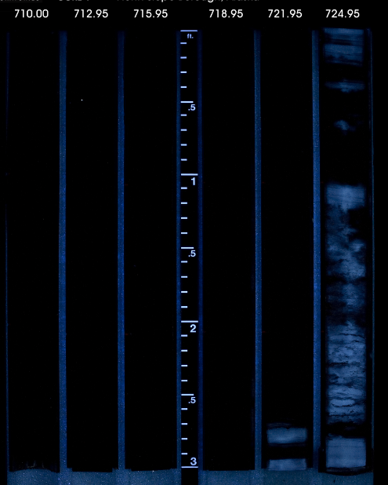
 | 721.95 |  |  | 844.90 |  |  | 965.90
 | 724.95 |  |  | 847.95 |  |  | 968.95
2 | 727.95 | 3FT | 10 | 850.95 | 3 FT | 18 | 972.00 | 3 FT
 | 730.95 |  |  | 853.95 |  |  | 975.00
 | 733.90 |  |  | 856.90 |  |  | 978.00 | 2 FT
 | 736.90 | 2 FT |  | 859.90 | 2.7 FT |  | 980.00 | 1.9 FT
PROFUNDIDAD DE CORE EN FT IMAGEN
 | 738.95 | 0.3 FT |  | 861.60 | 1.1 FT |  | 981.95 | 1.7 FT
 | 739.25 | 2.7 FT |  | 862.90 | 2.1 FT |  | 983.65 | 2.6 FT
3 | 741.90 | 3 FT | 11 | 864.75 | 3 FT | 19 | 986.20 | 3 FT
 | 744.90 |  |  | 867.75 |  |  | 989.00
 | 747.90 |  |  | 870.75 |  |  | 992.20
 | 750.90 |  |  | 873.75 |  |  | 995.15
 | 753.90 |  |  | 876.75 |  |  | 998.15
 | 756.90 |  |  | 879.75 |  |  | 1001.10
4 | 759.95 | 3 FT | 12 | 882.75 | 3 FT | 20 | 1004.10 | 3 FT
 | 763.00 |  |  | 885.75 |  |  | 1007.10
 | 766.10 | 2 FT |  | 888.75 | 2 FT |  | 1010.10
 | 768.10 | 1.5 FT |  | 890.75 |  |  | 1013.10 | 1.4 FT
 | 769.55 |  |  | 892.75 | 1.3 FT |  | COLUMNA EN NEGRO | NA
 | COLUMNA EN NEGRO | NA |  | COLUMNA EN NEGRO | NA |  | COLUMNA EN NEGRO | NA
5 | 771.00 | 3 FT | 13 | 894.50 | 2.5 FT
 | 774.10 |  |  | 897.00 | 2.9 FT
 | 777.15 |  |  | 899.95 | 3 FT
 | 780.10 |  |  | 902.95
 | 783.05 |  |  | 905.95
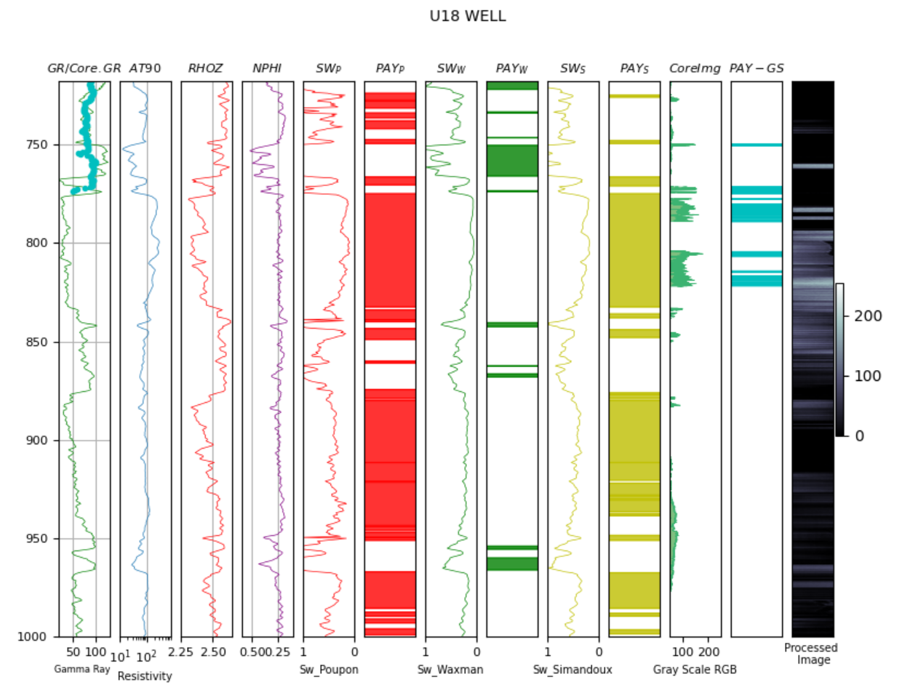
 | 786.05 |  |  | 908.95
6 | 789.00 | 2.9 FT | 14 | 912.00 | 3 FT
 | 791.90 | 3 FT |  | 915.00
 | 794.90 |  |  | 918.00 | 2.9 FT
 | 797.90 | 2.8 FT |  | 920.95 | 1.8 FT
 | 800.70 | 1.1 FT |  | 922.90 | 0.7 FT
 | 801.80 | 2.2 FT |  | 923.75 | 2 FT
7 | 803.85 | 3 FT | 15 | 925.80 | 3 FT
 | 806.90 |  |  | 928.80
 | 809.90 |  |  | 931.75
 | 812.90 |  |  | 934.75
 | 815.90 |  |  | 937.75
 | 818.90 |  |  | 940.75
8 | 821.90 | 3 FT | 16 | 943.75 | 3FT
 | 824.90 |  |  | 946.75
 | 827.85 | 2 FT |  | 949.75 | 2 FT
 | 829.85 |  |  | 951.75 | 1.7 FT
 | 831.80 | 1.3 FT |  | 953.45 | 0.7 FT
 | COLUMNA EN NEGRO | NA |  | COLUMNA EN NEGRO | NA

